прайс-лист
 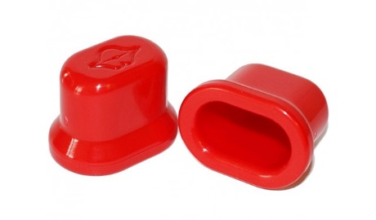
Наименование | Артикул | Оптовая цена | Заказ | Сумма | Минимальная рекомендованная розничная цена | Наличие | Баркод
Плампер для губ Fullips (малый) | 9001 | 618 |  | 0 | 990 | да | 2000000029993
Плампер для губ Fullips (средний) | 9002 | 618 |  | 0 | 990 | да | 2000000029986
Плампер для губ Fullips (большой) | 9003 | 618 |  | 0 | 990 | да | 2000000029979
 |  |  | 0 | 0

